Sheet1
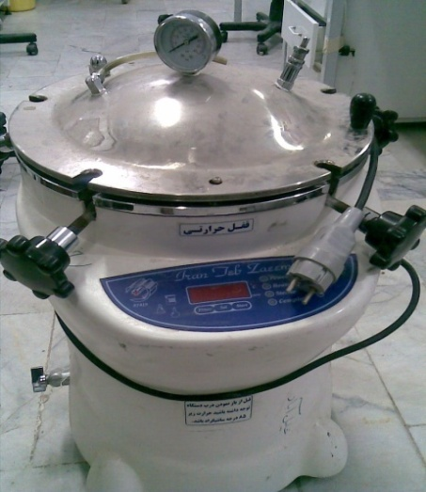
دانشگاه علوم پزشکی مشهد
شبکه بهداشت و درمان شهرستان خلیل اباد
آزمایشگاه مرکز بهداشت
شناسنامه تجهیزات
1 | نوع دستگاه | اتوکلاو
2 | کارخانه | ایران طب زعیم
3 | مدل | 25 لیتری
4 | کشور سازنده | ایران
5 | شماره سریال | 581113
6 | محل اسقرار | اتاق شستشو-آزمایشگاه مرکز بهداشت خلیل آباد
7 | کاربران ویژه | همکار بخش میکروبیولوژی
9 | تاریخ رسید به آزمایشگاه | 1386/2
10 | تاریخ راه اندازی در بخش | 1386/2
11 | شرایط دستگاه موقع تحویل | سالم
12 | ویژگی خاص | قبل از استفاده میزان آب چک شود و قبل از باز کردن درب ،دما زیر 85 درجه باشد
13 | تجهیزات مرتبط | ندارد
14 | منبع تغذیه | 220 V - 10 Amper - power : 2 Kw
15 | شرکت پشتبان | شرکت سناباد پژوه
16 | آدرس شرکت پشتیبان | مشهد- پشت مرکز بهداشت
17 | تلفن تماس شرکت پشتیبان | 8413923 - 8460953 - 8436327
18 | مشخصات فرد راه اندازی کننده | یاسر یوسف پور
19 | مشخصات فرد تحویل گیرنده | یاسر یوسف پور
20 | نحوه آموزش دستگاه | دارای دفترچه راهنما
21 | مشخصات محلول ها و مواد مصرفی | آب مقطر
22 | شماره پلاک دستگاه | 474-طبقه 5
23 | تکمیل کننده فرم | یاسر یوسف پور
24 | تاریخ تکمیل فرم | 1388/09/20

